カエルのモデル
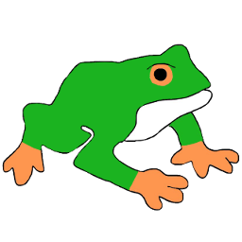
◎カエルのモデル(AD)
・リアルで気持ち悪い感じでなく少しポップ
・ポケモンのニョロトノをリアルのカエルに近づけた感じのイメージ
・サイズ １×１×１でいい
イメージ ◎色(AD)
・体 緑、背中にちょっと茶色(油の色)
・手足眼球 黄色っぽいオレンジっぽい
・裏 白
(これよりもうちょい濃い感じで....)
カエルのモデル

カエルのアニメーション
◎アニメーション(AD) ◎ATでの処理
・止まる ・移動ボタンを押してる間だけ歩く
・歩く アニメーションを再生し離すと止まる
・口の開閉 状態に戻す
・別で用意した舌を口の中に置いとき
◎舌(AD) ※カエルとは別で作る 口の開いたアニメーションと共に舌を伸ばし
・口を開けたら舌が出てきて物を拾うために 閉じるときに口の中に戻す
モデルが必要
・サイズ 0.5×0.2×0.2
カエルのアニメーション

(口開けてる)

口の中に用意しとく
(見えない)
口開けると出てきて
閉じるときに戻す

油
◎油
・黄色っぽい茶色
・地面についたら割れて液体になるイメージ
・見た目はこんな感じ(色は違うけど)
◎モデル(AD)
・球体のモデルと割れたときに液体になるアニメーション
◎モデルの処理(AT)
・カエルから油を出させて地面に落とす
・油の座標移動、地面についた瞬間にアニメーション再生
油
当たり判定の枠

アニメーションは
潰れるだけ
油

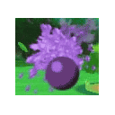

(油を投げる)

(地面につくと液体になる)

油のメーター
◎油の残量メーター(AT)
・使うとどんどん減っていくもの
・全部使うと全回復するまで使えなくなる
・リキャストは５～6秒
メーター

油を出すと・・・

Max

５～６秒

どんどん減ってく

油のプログラムとアニメーション
◎油が地面にある時(AT)
・油の上は滑りやすく加速する
・油を出した時と地面についた時の当たり判定はそのまま
・重なり判定
・注意点このとき地面もすり抜ける可能性がある
・地面と接触時のアニメーション＋重力を切るorY座標を固定すれば・・・
・できなかったら保留
油のアニメーション

重なる

オブジェクト等

◎ステージの地面(AD)
・50×50の地面に張り付ける2D絵
・カエルよりも薄い緑
・どうぶつの森みたいな感じ
◎木のモデル(AD)
・背景に置くもので、これもどう森みたいなイメージ
・2×4×2サイズ
◎柵(AD)
・壁となるもの
・柵を５～６個並べたもので１つ
・ATでこれを４辺分置く
オブジェクト
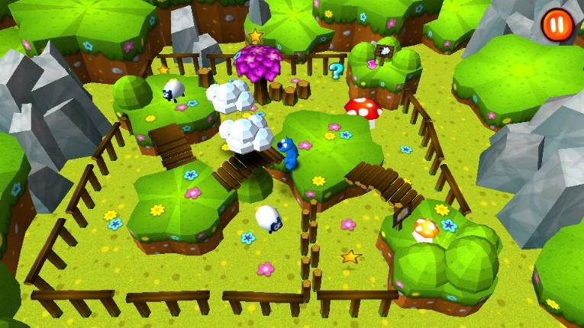
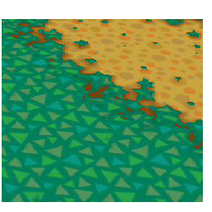

こんなイメージ(参考)

まとめたものを１つ作って欲しい

ギミック(1)

◎草(AD)
・2×2×2
・マッチをもった状態で油を出すと燃える(AT)
◎炎
・マッチを使ったらアニメーション再生(AT)
・時間経過で消す(AT)
・エフェクトかスプライトとかで表現
◎マッチ
・ATで作ります
ギミック用１

ギミック(2)
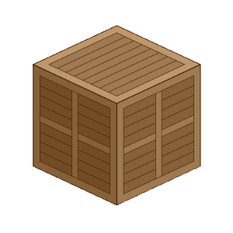
◎箱
・2×2×2
・油がかかると滑るようになる
ギミック用２

エネミー
◎蛇(AD)
・1×1×1
◎アニメーション・移動(AD)
・1周2秒くらい、カエルのスピードの1/2
◎プレイヤー追従(AT)
・ナビゲーション使用
・油を当てられたら数秒止める
エネミー

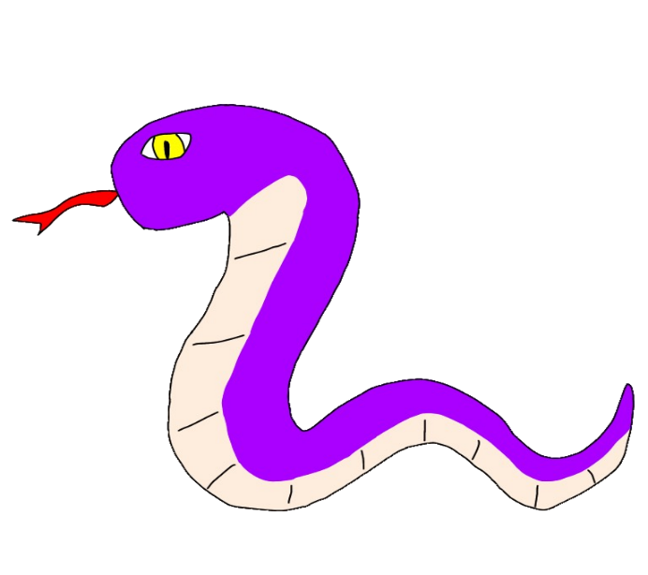

色はこんな感じで
柄はお任せします

エネミー油状態時


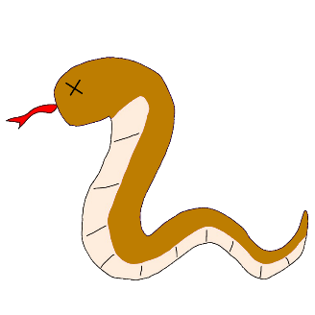
◎油がかかった状態(AT)
・油がかかった状態のテクスチャを別に用意する(AD)
・全体的に油の色になる
・マテリアルの切り替えかアニメーションさせる。簡単な方に(AT)
・敵にかける
・動きが止まる
・敵のところに時間みたいなUI表示(スプライト)
・0になるとまた動き出す(８秒くらい)
エネミー

アイテム
◎アイテム所持・使用(AT)
・アイテムを舌でとると口の中に入った状態になる
・アイテムを選択した状態で油を出すと使用できる
アイテム

マッチを選択する
マッチをとると
選択してる状態

油を出す
ゲーム画面

アイテムを使用する

持ち物リストに追加される

ルール
◎リザルト(AT)
・油の使用回数、経過時間、ヒント、ダウン回数この四つが基準となる
・油の使用回数と経過時間は、各ステージ最低値を設定してそれを超えている分減点する
・敵にやれた回数はカウントやられた分だけ減点
・プレイ中敵にやられると初期位置に戻る
・ヒントは見た回数で減点
・ヒントは見ている間も時間は進む
◎点数
・最高1000点最低は0点それ以下は0点
◎減点数
・油使用数 1回 -10点
・時間 1秒 -2点
・ダウン 1回 -10点
・ヒント 1回 -20点
あくまで参考で
ルール

画面全体イメージ

・16 : 9
ゲーム画面
TIME 00:00
？
×１
×２

ダウン数
ヒント見た数

